Лист1
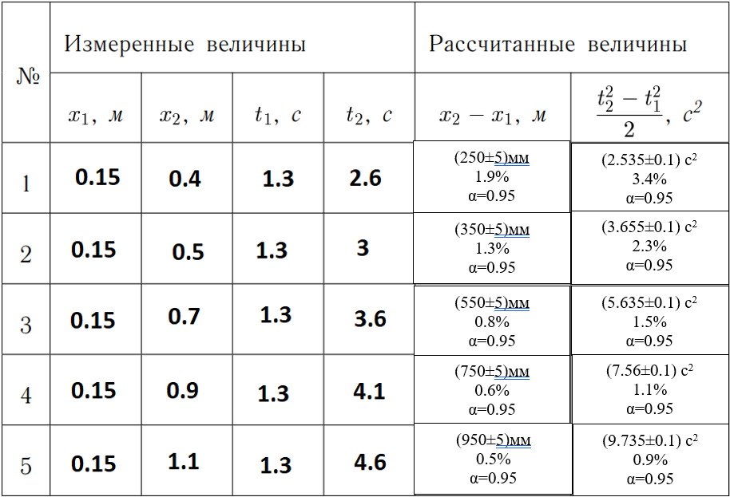
 |  |  |  | z | y | x*y |  | y^2
0.15 | 0.4 | 1.3 | 2.6 | 0.25 | 2.535 | 0.63375 | 10.207682458 | 0.0625
0.15 | 0.5 | 1.3 | 3 | 0.35 | 3.655 | 1.27925 |  | 0.1225
0.15 | 0.7 | 1.3 | 3.6 | 0.55 | 5.635 | 3.09925 |  | 0.3025
0.15 | 0.9 | 1.3 | 4.1 | 0.75 | 7.56 | 5.67 |  | 0.5625
0.15 | 1.1 | 1.3 | 4.6 | 0.95 | 9.735 | 9.24825 |  | 0.9025

